关系图
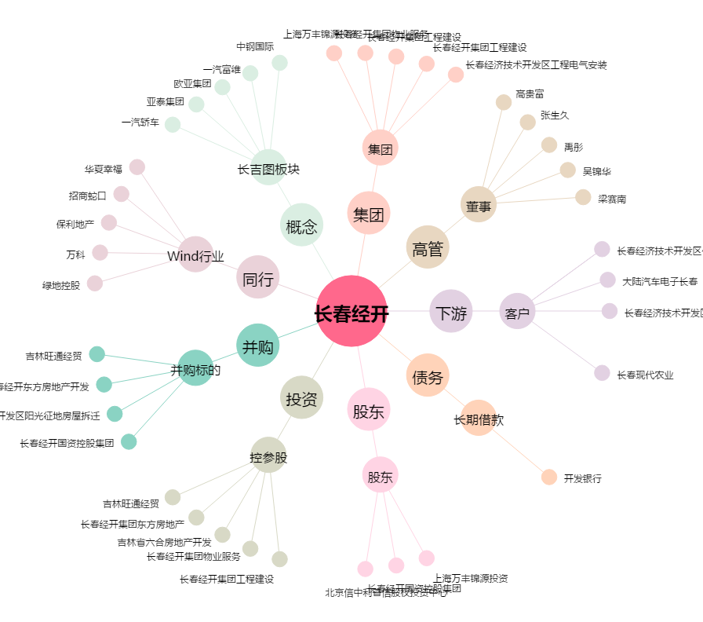
长春经开[600215.SH] - 关系概览图

